©
Scheda rilevazione procedimenti Amministrativi

By SIPAL srl
info@sipal.sardegna.it

©1996-2018 SIPAL srl - 02848400921

Il presente elaborato ed i relativi diritti di utilizzo sono di proprietà esclusiva della SIPAL srl e ne è vietato l’utilizzo da parte di chiunque per qualunque finalità.

L’eventuale violazione sarà perseguita in conformità alle disposizioni che tutelano il diritto di autore e la proprietà intellettuale

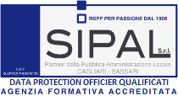
License Agreement
www.sipal.sardegna.it

Non eliminate questo foglio

